会員ログイン画面
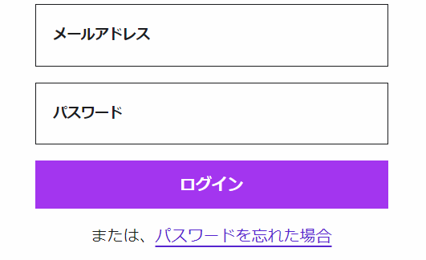
画面レイアウト仕様書
プロジェクト： | PetHotel | 画面： | 会員ログイン画面 （USER01） | 作成者： | EB 董赫 | 作成日： | 2023-03-20

会員新規登録
画面レイアウト仕様書
プロジェクト： | PetHotel | 画面： | 会員新規登録 （USER02） | 作成者： | EB 董赫 | 作成日： | 2023-03-20

アカウント作成

ユーザ名
user＠e-business.co.jp

パスワード
******

パスワード再入力
******

お名前（漢字）
虎門
太郎

お名前（かな）
とらのもん
たろう

生年月日
YEAR
MONTH
DAY

性別

Male
Female

会社
株式会社イー・ビジネス

住所
虎ノ門ヒルズビジネスタワー5階

会員登録
ログイン

パスワード変更画面
画面レイアウト仕様書
プロジェクト： | PetHotel | 画面： | パスワード変更画面 （USER03） | 作成者： | EB 董赫 | 作成日： | 2023-03-20

パスワード変更

旧パスワード：

新しいパスワード：

新しいパスワード（再入力）：

OK

チェックイン
画面レイアウト仕様書
プロジェクト： | PetHotel |  | 画面： | チェックイン | 作成者： | EB 董赫 | 作成日： | 2023-03-20

 |  | ペットのチェックイン

 |  | ペットの名前

checkin

チェックアウト
画面レイアウト仕様書
プロジェクト： | PetHotel | 画面： | チェックアウト （USER01） | 作成者： | EB 董赫 | 作成日： | 2023-03-20

 |  | ペットのチェックアウト

 |  | ペットの名前

checkout

